2021_08_data
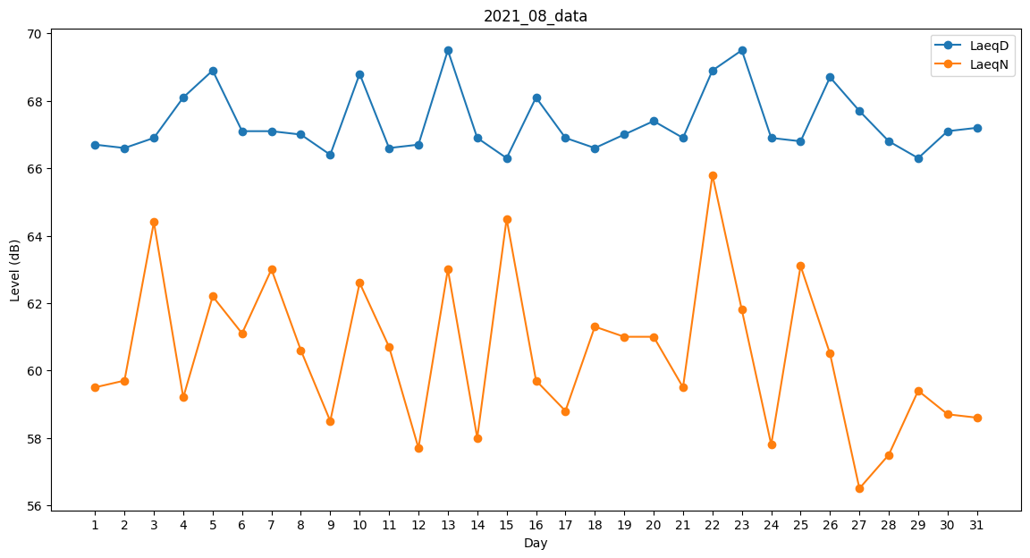
Day | LaeqD | LaeqN
1 | 66.7 | 59.5
2 | 66.6 | 59.7
3 | 66.9 | 64.4
4 | 68.1 | 59.2
5 | 68.9 | 62.2
6 | 67.1 | 61.1
7 | 67.1 | 63
8 | 67 | 60.6
9 | 66.4 | 58.5
10 | 68.8 | 62.6
11 | 66.6 | 60.7
12 | 66.7 | 57.7
13 | 69.5 | 63
14 | 66.9 | 58
15 | 66.3 | 64.5
16 | 68.1 | 59.7
17 | 66.9 | 58.8
18 | 66.6 | 61.3
19 | 67 | 61
20 | 67.4 | 61
21 | 66.9 | 59.5
22 | 68.9 | 65.8
23 | 69.5 | 61.8
24 | 66.9 | 57.8
25 | 66.8 | 63.1
26 | 68.7 | 60.5
27 | 67.7 | 56.5
28 | 66.8 | 57.5
29 | 66.3 | 59.4
30 | 67.1 | 58.7
31 | 67.2 | 58.6

